Feuil1
Composition de la tenue déterminée par le Lycée Professionnel
LYCEE DES METIERS EMILE JAMES
SECTION : CERTIFICATION DE SPECIALISATION TECHNICIEN SOUDAGE

 |  | RENSEIGNER OBLIGATOIREMENT LA SECONDE PAGE

VOS COORDONNEES : TOUT EN MAJUSCULE |  |  |  |  |  |  |  | c | Homme |  | c | Femme

Nom de l'élève |  |  |  |  |  | Prénom :

Adresse complète :

Code Postal : |  |  | Ville : |  |  |  | Téléphone parent :

E-mail : |  |  |  |  |  |  | Téléphone élève :
CADRE RESERVE A ACTUEL-VET
COMMANDE REÇUE LE |  |  |  | ESSAYAGE FAIT LE |  |  | PAR |  |  | REGLEMENT

REFERENCES |  |  | DESIGNATION |  |  |  |  |  |  | PRIX UNITAIRE TTC |  | QUANTITÉ PRÉCONISÉE | PRIX TOTAL

EUCAGOULE6MER200 |  |  | CAGOULE DE SOUDAGE OPTO ELECTRONIQUE MERCURIO 2 6MER200 |  |  |  |  |  |  | 70.00 € |  | 1 | 70.00 €
PWGANTA520 |  |  | GANTS CUIR SOUDEUR TIG PREMIUM A520 Merci d'entourer la taille souhaitée 09 10 11 12 |  |  |  |  |  |  | 8.40 € |  | 2 | 16.8
JUGANT408KS |  |  | GANT SOUDEUR CROUTE ORANGE 40CM |  |  |  |  |  |  | 11.05 € |  | 2 | 22.1
EUVESTE5SPJ010 |  |  | VESTE DE SOUDEUR CUIR ET KEVLAR DOS COTON Merci d'entourer la taille souhaitée S M L XL XXL XXXL |  |  |  |  |  |  | 110.00 € |  | 1 | 110
PWCAGOULEBZ12 |  |  | CAGOULE CAPELINE MARINE RESISTANT FEU |  |  |  |  |  |  | 12.70 € |  | 1 | 12.7
EPICBOUCHA002 |  |  | SACHET DE 5O BOUCHONS D'OREILLE COREDELLETTE SNR 27DB |  |  |  |  |  |  | 4.80 € |  | 1 | 4.8
DABLOUSLOCARNOCNO |  |  | BLOUSON DE TRAVAIL LOCARNO 100% COTON 320GR NOIR Merci d'entourer la taille souhaitée XS S M L XL XXL XXXL 4XL |  |  |  |  |  |  | 55.25 € |  | 1 | 55.25
DAPANTMIAMINOC340 |  |  | PANTALON DE TRAVAIL MIAMI 100% COTON 320GR NOIR Merci d'entourer la taille souhaitée 36 38 40 42 44 46 48 50 52 54 56 58 60 62 64 |  |  |  |  |  |  | 49.55 € |  | 1 | 49.55
OVXOLID |  |  | CHAUSSURES DE SECURITE XOLID SOUDEUR HAUTE NOIR S3 HRO SRC 38 39 40 41 42 43 44 45 46 47 48 |  |  |  |  |  |  | 54.40 € |  | 1 | 54.4
 |  |  | MONTANT TOTAL DU TROUSSEAU

Plusieurs possibilités pour votre règlement : (cochez la case)
c | Par chèque : Mettre le chèque à l'ordre d'ACTUEL VET. L'expédier par courrier avec ce bon de commande, à l'adresse de notre magasin uniquement (pas à l'école) :
c | En CB : uniquement si passage en magasin de Vannes, ZI du Prat, 16 rue du Général Baron Fabre,56000 VANNES

INFORMATIONS IMPORTANTES :
- LES BONS DE COMMANDE DOIVENT NOUS ETRE RETOURNES AVANT LE 10/07/26
- Livraison sur place sous réserve de règlement à partir de début Septembre / Aucune livraison avant le 31 Aout
- Paiement à la commande obligatoire
- Les échanges ou toutes autres réclamations doivent nous être signalés maximum 2 semaines après la livraison.
- Pour toutes questions, merci de scanner le QR Code sur la page suivante

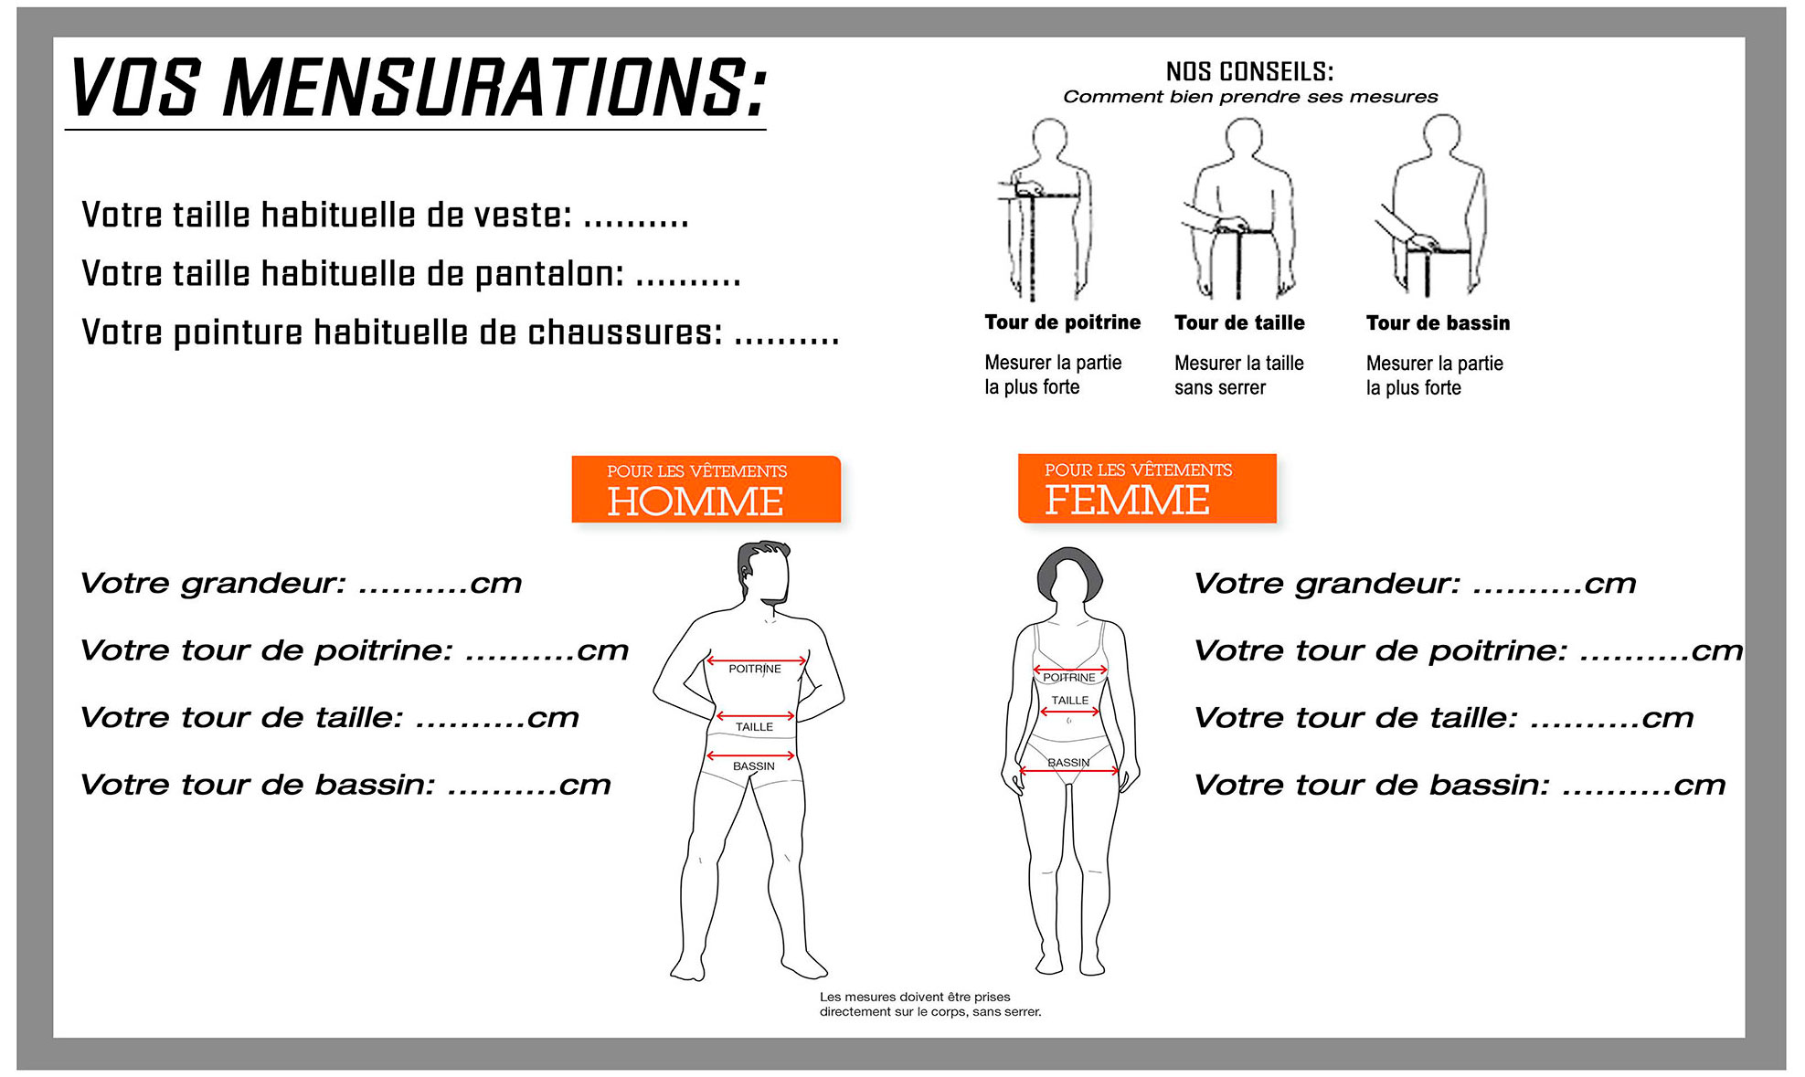

Votre taille habituelle de gant : ............


 | BON POUR COMMANDE
 |  |  |  |  | Foires Aux Questions & Comment prendre ses mensurations ?
 | (date et signature OBLIGATOIRE)

